工作类别修改建议
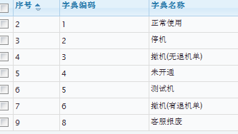
问题描述 | 工作类别限定 | 机器是否正常服务 | 机器类别选项 | 暂停服务对应的原因 | 修改时间
工作类别最终确定合并只有10项 |  |  |  |  | 本次故障原因最终确定合并只有4项
故障维护（定义条件：所有机器有故障或者隐患需人工干预的维护，无论是什么原因，只要机器是有故障的均为故障维护） | 不能和退机、客服报废、移机、开通机器共存 | 1、正常服务； 1 2、暂停服务； 2 3、机器带故障运行 1 |  | 1、技术原因 默认 2、备件原因 3、银行原因 | 设备运行故障
PM | 不能和退机、客服报废、工程项目、开通机器、调试机器共存 | 1、正常服务； 1 2、暂停服务； 2 3、机器带故障运行 1 |  | 1、技术原因 默认 2、备件原因 3、银行原因 | 人为原因
开通机器（定义条件：软硬件安装正常，机器能正常对外做查询，若机器开通不成功，按照调试机器定义） | 和其他工作类别冲突机器状态为正常服务，不能和移机、退机、客服报废共存 | 1、正常服务； 1 |  | 不展示 | 自然灾害
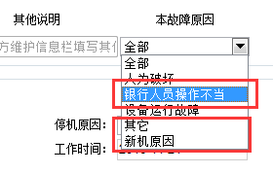
调试机器（定义条件：为开通机器准备的软硬件调试工作定义为调试机器） | 和其他工作类别冲突机器状态为暂停，不能和退机、客服报废共存 | 1、暂停服务； 根据上线日期判断默认机器类别选项 | 1、移机 2 2、新机 4 | 1、移机停机 2、未上线停机改为未上线 | 外部原因导致（包含网络、停电、银行业务类等）
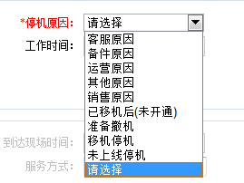
移机（定义条件：同网点内平移或者网点变更移机） |  | 1、暂停服务； 2 和开通机器不能同时选 |  | 移机停机 默认
客户协助（包含账务处理、检查机器（机器正常运行状态下）、资料拷贝、查看录像、取吞卡（在读卡器吞卡回收盒的吞卡）、电话服务、客户协助、培训、协助改密、协助客户停机等） |  | 1、正常服务； 1 2、暂停服务； 2 |  | 银行原因 销售原因
退机 | 都不能共存 | 1、暂停服务； 3、6 |  | 准备撤机改为撤机
客服报废 | 都不能共存 | 1、暂停服务； 8 |  | 准备撤机改为撤机
工程项目类（包含接机、安装机器） |  | 隐藏 |  |  | 怎么归类
加装升级项目类（包含部件加装、缺料加装、软件升级、硬件改造） |  | 1、正常服务； 1 没有上线日期默认 ：2、暂停服务； 4 有的话 2 3、机器带故障运行 1 |  | 1、技术原因 默认 2、备件原因 3、银行原因

问题： 1、工作类别下，部分暂停对应的原因需要定义？ 2、多个工作类别冲突问题？ 3、哪些工作类别可以填写故障信息？PM、故障维护、加装

